상품제안서
하모니 스페셜 구급함 4호 | 상품코드: F04903

 |  |  |  |  |  |  | 02-412-0044 | www.easy1.co.kr
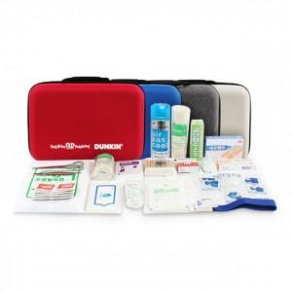

【상세/제작정보】 | ◆구급함 케이스 블랙색상 품절

【인쇄/포장옵션】 | 실크 / 포장지포장

【공급단가】 | 수량 | 50~ | 100~ | 500~ | 1,000~ | 2,000~
*VAT별도 | 단가 | 48,750원 | 47,970원 | 46,800원 | 45,630원 | 44,850원

【상품 URL】 | https://easy1.co.kr:443/src/goods_detail.php?gdno=4903

